閲覧上の注意
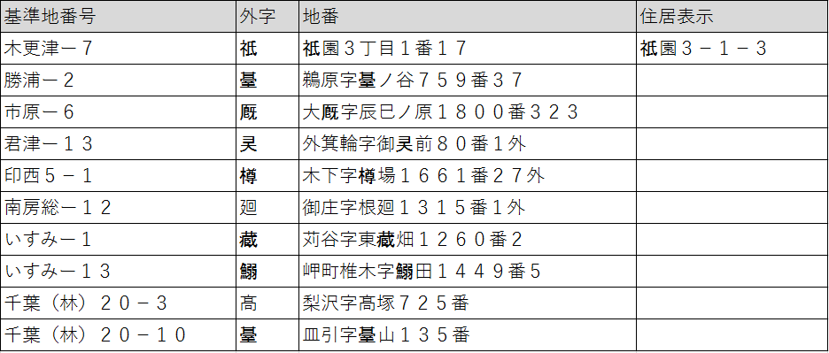
下記の基準地については外字が含まれているため、データ表記の外字箇所は「・」と表示しております。

